상품제안서
오밸류 초경량 미니 양우산 (파우치포함) | 상품코드: S43528

 |  |  |  |  |  | 02-713-8555 | www.synergygift.co.kr
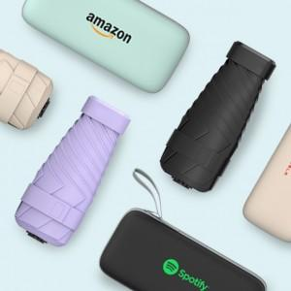 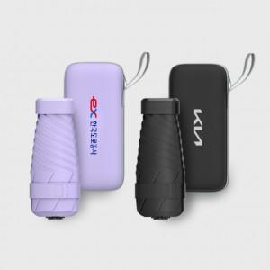 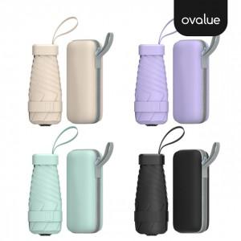

【상세/제작정보】 | 245g 초경량 컴팩트 사이즈 양우산

【인쇄/포장옵션】 | 풀칼라, 파우치컬러인쇄 / 포장지포장

【공급단가】 | 수량 | 20~ | 50~ | 100~ | 200~
*VAT별도 | 그린 | 3,680원 | 3,460원 | 3,350원 | 3,190원
 | 퍼플 | 3,680원 | 3,460원 | 3,350원 | 3,190원
 | 아이보리 | 3,680원 | 3,460원 | 3,350원 | 3,190원

【상품 URL】 | https://www.synergygift.co.kr:443/src/goods_detail.php?gdno=43528

